Pregunta 1
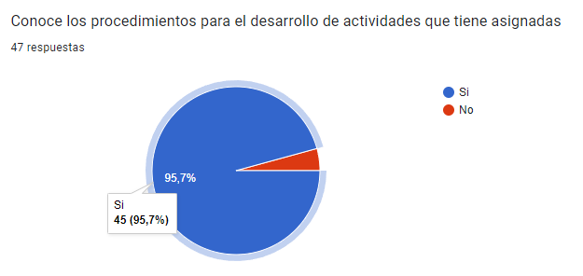
RESULTADOS

¿Conoce los procedimientos para el desarrollo de actividades que tiene asignadas? | ¿Conoce los procedimientos para el desarrollo de actividades que tiene asignadas?
No | 2
Si | 45
Conoce los procedimientos para el desarrollo de actividades que tiene asignadas

Pregunta 2
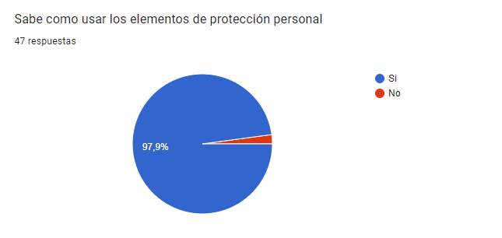
RESULTADOS

¿Sabe como usar los elementos de protección personal? | ¿Sabe como usar los elementos de protección personal.?
No | 1
Si | 46

Sabe como usar los elementos de protección personal

Pregunta 3
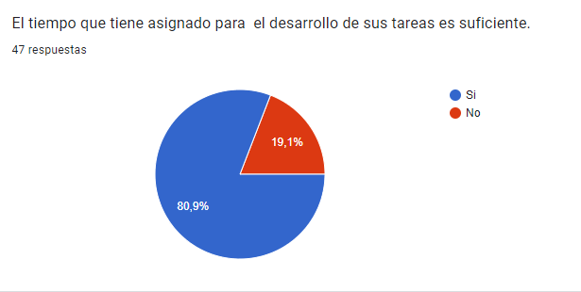
RESULTADOS

El tiempo que tiene asignado para el desarrollo de sus tareas es suficiente.
¿El tiempo que tiene asignado para el desarrollo de sus tareas es suficiente? | ¿El tiempo que tiene asignado para el desarrollo de sus tareas es suficiente.?
No | 9
Si | 38

Pregunta 4
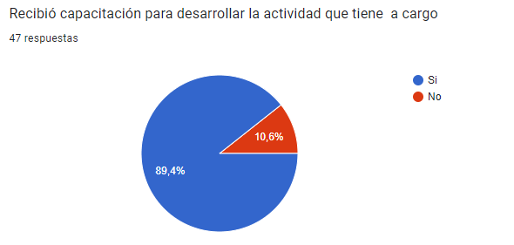
RESULTADOS

¿Recibió capacitación para desarrollar la actividad que tiene a cargo? | ¿Recibió capacitación para desarrollar la actividad que tiene a cargo.?
No | 5
Si | 42
Recibió capacitación para desarrollar la actividad que tiene a cargo

Pregunta 5
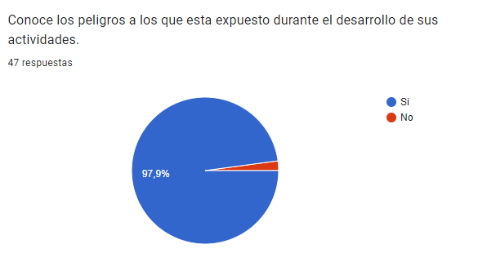
RESULTADOS

¿Conoce los peligros a los que esta expuesto durante el desarrollo de sus actividades? | ¿ Conoce los peligros a los que esta expuesto durante el desarrollo de sus actividades?
No | 1
Si | 46
Conoce los peligros a los que esta expuesto durante el desarrollo de sus actividades.

Pregunta 6
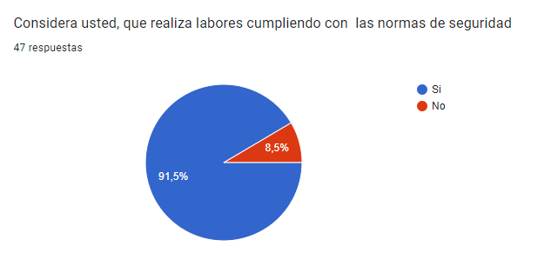
RESULTADOS

¿Considera usted, que realiza labores cumpliendo con las normas de seguridad.? | ¿Considera usted, que realiza labores cumpliendo con las normas de seguridad?
No | 4
Si | 43
Considera usted, que realiza labores cumpliendo con las normas de seguridad

Pregunta 7
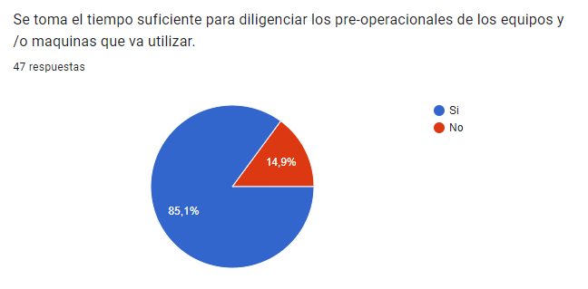
RESULTADOS

¿Se toma el tiempo suficiente para diligenciar los pre-operacionales de los equipos y /o maquinas que va utilizar? | ¿Se toma el tiempo suficiente para diligenciar los pre-operacionales de los equipos y /o maquinas que va utilizar.?
No | 7
Si | 40
Se toma el tiempo suficiente para diligenciar los pre-operacionales de los equipos y /o maquinas que va utilizar.

Pregunta 8
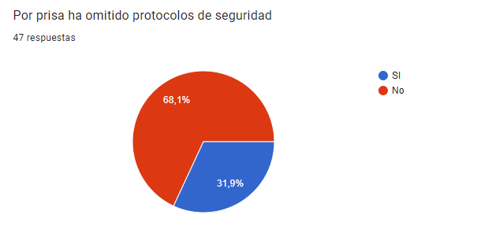
RESULTADOS

¿Por prisa ha omitido protocolos de seguridad? | ¿Por prisa ha omitido protocolos de seguridad.?
No | 32
SI | 15
Por prisa ha omitido protocolos de seguridad

Pregunta 9
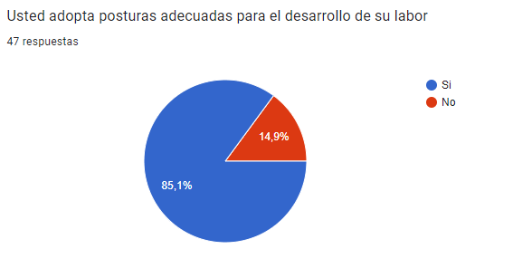
RESULTADOS

¿Usted adopta posturas adecuadas para el desarrollo de su labor? | ¿Usted adopta posturas adecuadas para el desarrollo de su labor?.
No | 7
Si | 40
Usted adopta posturas adecuadas para el desarrollo de su labor

Pregunta 10
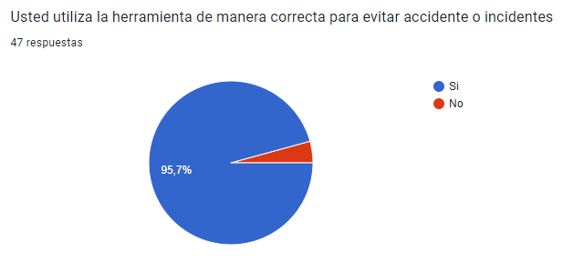
RESULTADOS

¿Usted utiliza la herramienta de manera correcta para evitar accidente o incidentes? | ¿Usted utiliza la herramienta de manera correcta para evitar accidente o incidentes?.
No | 2
Si | 45
Usted utiliza la herramienta de manera correcta para evitar accidente o incidentes

Pregunta 11
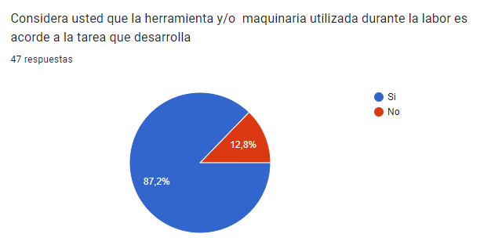
RESULTADOS

¿Considera usted que la herramienta y/o maquinaria utilizada durante la labor es acorde a la tarea que desarrolla? | ¿Considera usted que la herramienta y/o maquinaria utilizada durante la labor es acorde a la tarea que desarrolla?.
No | 6
Si | 41
Considera usted que la herramienta y/o maquinaria utilizada durante la labor es acorde a la tarea que desarrolla

Pregunta 12
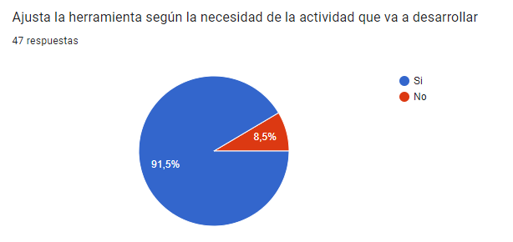
RESULTADOS

¿Ajusta la herramienta según la necesidad de la actividad que va a desarrollar? | ¿ Ajusta la herramienta según la necesidad de la actividad que va a desarrollar?.
No | 4
Si | 43
Ajusta la herramienta según la necesidad de la actividad que va a desarrollar

Pregunta 13
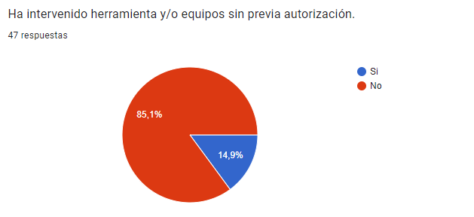
RESULTADOS

¿Ha intervenido herramienta y/o equipos sin previa autorización? | ¿Ha intervenido herramienta y/o equipos sin previa autorización?.
No | 40
Si | 7
Ha intervenido herramienta y/o equipos sin previa autorización.

